상품제안서
알로 아이스팬 휴대용 냉각 에어컨 선풍기 | 상품코드: S21439

 |  |  |  |  |  |  | 02-713-8555 | www.synergygift.co.kr
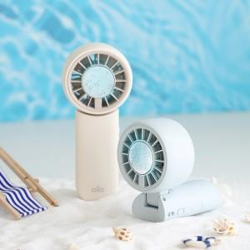

【상세/제작정보】

【인쇄/포장옵션】 | 레이저 / 포장지포장

【공급단가】 | 수량 | 30~ | 100~ | 300~ | 500~ | 1,000~
*VAT별도 | 크림 | 23,630원 | 22,360원 | 21,270원 | 20,720원 | 20,360원
 | 블루 | 23,630원 | 22,360원 | 21,270원 | 20,720원 | 20,360원

【상품 URL】 | https://www.synergygift.co.kr:443/src/goods_detail.php?gdno=21439

